Tables de production employées
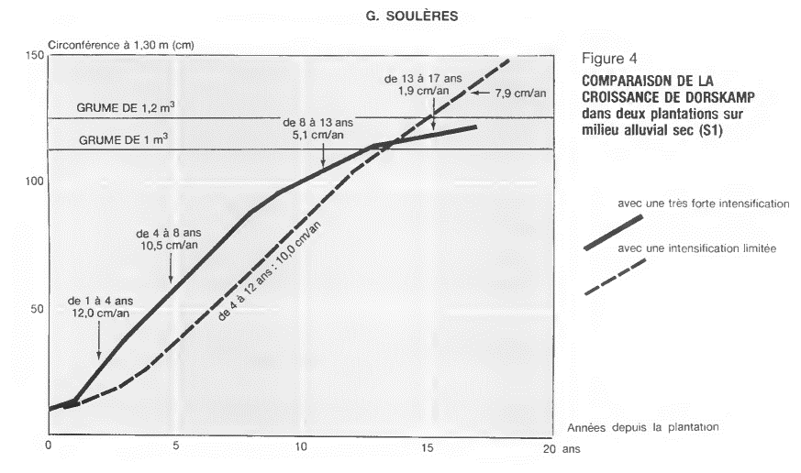
TABLES DE PRODUCTION EMPLOYEES

 | Peuplier |  | Plan de coupe prévisionnel de l'expert sur la période de révolution :
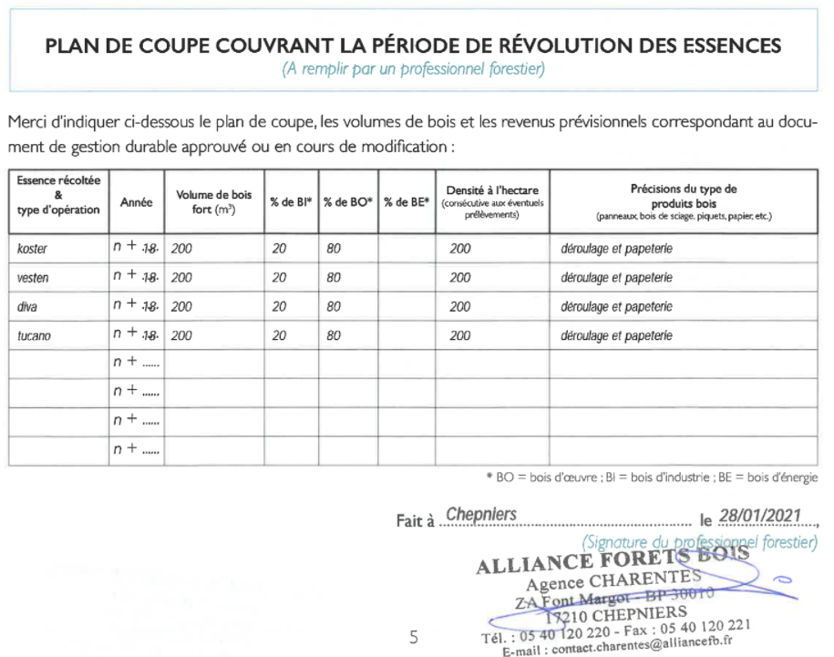
 | Table utilisée : | Dires d'expert + travaux de G. Soulères

 |  | hypothèse d'une récolte de grumes de 1 m² pour chaque plan (204), soit 200 m3 de bois-fort par ha (dire d'expert)

 | Source : | http://documents.irevues.inist.fr/bitstream/handle/2042/26324/RFF_1992_3_266.pdf?sequence=1

Récapitulatif des résultats
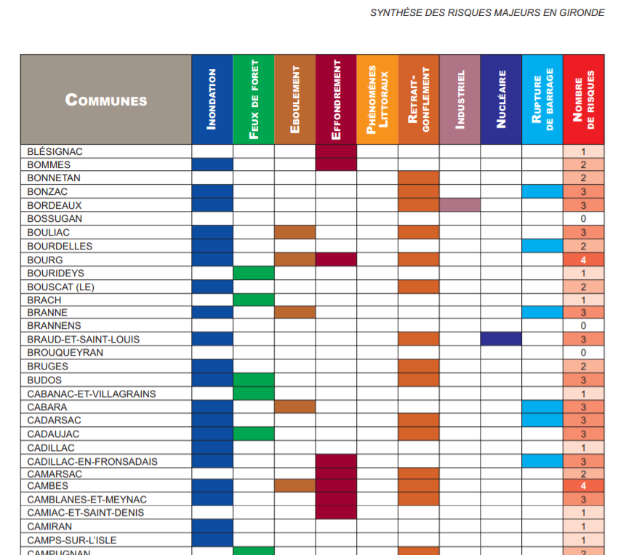
RECAPITULATIF REDUCTIONS D'EMISSIONS

DONNEES PRINCIPALES
Commune | Camblanes et Meynac |  |  | Taille : | 1.95 ha |  | Etat initial : | Culture de maïs |  |  | VAN projet | inconnue
Département | Gironde (33) |  |  | Classe de fertilité : | Forte |  | Scénario de référence : | maintien de la culture en place |  |  | VAN référence | inconnue
Région | Nouvelle-Aquitaine |  |  | Risque incendie : | Nul |  | Scénario projet : | Boisement en mélange de cultivars de peuplier |  |  | DeltaVAN | inconnue
 |  |  |  |  | http://cities.reseaudesvilles.fr/cities/234/documents/9qhawil13kwkb9f.pdf

RECAPITULATIFS DES RESULTATS PAR ESSENCE ET NATURE DE SOLS

Essence | Peupliers cultivés
Nature des sols | Cultures
REA (Forêt) | 142 tCO2/ha |  |  |  |  |  |  |  |  |  |  |  |  | 276.94 tC02
REA (Produits) | 33 tCO2/ha |  |  |  |  |  |  |  |  |  |  |  |  | 64.24 tC02
REI (substitution) | 206 tCO2/ha |  |  |  |  |  |  |  |  |  |  |  |  | 401.70 tC02
Surface | 1.95 ha | 0.00 ha | 0.00 ha | 0.00 ha | 0.00 ha | 0.00 ha | 0.00 ha | 0.00 ha | 0.00 ha | 0.00 ha | 0.00 ha | 0.00 ha | 0.00 ha
 | 742.88 tC02 | 0.00 tC02 | 0.00 tC02 | 0.00 tC02 | 0.00 tC02 | 0.00 tC02 | 0.00 tC02 | 0.00 tC02 | 0.00 tC02 | 0.00 tC02 | 0.00 tC02 | 0.00 tC02 | 0.00 tC02 | 742.88 tC02

REDUCTIONS D'EMISSIONS GENERABLES AVANT RABAIS |  |  |  |  |  |  |  |  | RABAIS APPLICABLES
 |  |  |  |  |  |  |  |  |  |  |  |  |  | Rabais appliqué
 |  |  |  |  |  | Avant rabais | Après rabais |  | Rabais 1 | Analyse économique |  |  | NON | 20%
1) Réductions d'émissions anticipées (REA) générables |  | a. par l'écosystème forestier (avant rabais) : |  |  | Sous-total : | 276.94 tC02 | 199.39 tC02 |  | Rabais 2 | Risques généraux |  |  | Obligatoire | 10%
 |  | b. par les produits bois (avant rabais) : |  |  | Sous-total : | 64.24 tC02 | 46.26 tC02 |  | Rabais 3 | Risque d’incendie |  |  | Non concerné | 0%
2) Réductions d'émissions de l'Empreinte (REE) générables : |  |  |  |  | Sous-total | 401.70 tC02 | 289.22 tC02 |  | Rabais 4 | Justification de la classe de production |  |  | OUI | 0%

 |  |  |  |  | TOTAL REG avant rabais : | 742.88 tC02 |  |  |  |  |  |  | TOTAL REG après rabais : | 534.87 tC02

